対象地域の考え方
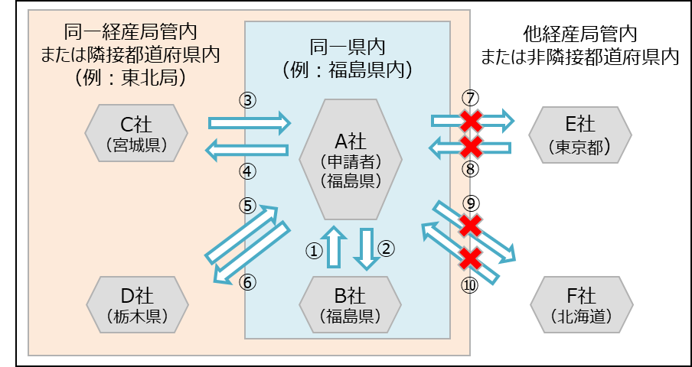
※対象地域について
同一の経済産業局管内または隣接する都道府県内のいずれかに該当する地域。
○参考：各経済産業局と管轄地域
※なお、本申請においては、北海道が事業実施場所の事業者は東北経済産業局管轄地域を、沖縄県が
事業実施場所の事業者は九州経済産業局管轄地域を同一経済産業局管内とみなしてかまいません。
経済産業局名 |  | 管轄地域
北海道経済産業局 |  | 北海道
東北経済産業局 |  | 青森県、岩手県、秋田県、宮城県、山形県、福島県
関東経済産業局 |  | 東京都、茨城県、栃木県、群馬県、埼玉県、千葉県、神奈川県、 新潟県、山梨県、長野県、静岡県

中部経済産業局 |  | 富山県、石川県、岐阜県、愛知県、三重県
近畿経済産業局 |  | 大阪府、京都府、滋賀県、奈良県、和歌山県、兵庫県、福井県
中国経済産業局 |  | 岡山県、広島県、山口県、島根県、鳥取県
四国経済産業局 |  | 徳島県、香川県、愛媛県、高知県
九州経済産業局 |  | 福岡県、佐賀県、長崎県、熊本県、大分県、宮崎県、鹿児島県
内閣府沖縄総合事務局 経済産業部 |  | 沖縄県

○参考：隣接する都道府県
都道府県 | 隣接する都道府県
北海道 | 青森県
青森県 | 北海道、岩手県、秋田県
岩手県 | 青森県、宮城県、秋田県
宮城県 | 岩手県、秋田県、山形県、福島県
秋田県 | 青森県、岩手県、宮城県、山形県
山形県 | 宮城県、秋田県、福島県、新潟県
福島県 | 宮城県、山形県、茨城県、栃木県、群馬県、新潟県
茨城県 | 福島県、栃木県、埼玉県、千葉県
栃木県 | 福島県、茨城県、群馬県、埼玉県
群馬県 | 福島県、栃木県、埼玉県、新潟県、長野県
埼玉県 | 茨城県、栃木県、群馬県、千葉県、東京都、山梨県、長野県
千葉県 | 茨城県、埼玉県、東京都、神奈川県
東京都 | 埼玉県、千葉県、神奈川県、山梨県
神奈川県 | 千葉県、東京都、山梨県、静岡県
新潟県 | 山形県、福島県、群馬県、富山県、長野県
富山県 | 新潟県、石川県、長野県、岐阜県
石川県 | 富山県、福井県、岐阜県
福井県 | 石川県、岐阜県、滋賀県、京都府
山梨県 | 埼玉県、東京都、神奈川県、長野県、静岡県
長野県 | 群馬県、埼玉県、新潟県、富山県、山梨県、岐阜県、静岡県、愛知県
岐阜県 | 富山県、石川県、福井県、長野県、愛知県、三重県、滋賀県
静岡県 | 神奈川県、山梨県、長野県、愛知県
愛知県 | 長野県、岐阜県、静岡県、三重県
三重県 | 岐阜県、愛知県、滋賀県、京都府、奈良県、和歌山県
滋賀県 | 福井県、岐阜県、三重県、京都府
京都府 | 福井県、三重県、滋賀県、大阪府、兵庫県、奈良県
大阪府 | 京都府、兵庫県、奈良県、和歌山県
兵庫県 | 京都府、大阪府、鳥取県、岡山県、徳島県
奈良県 | 三重県、京都府、大阪府、和歌山県
和歌山県 | 三重県、大阪府、奈良県
鳥取県 | 兵庫県、島根県、岡山県、広島県
島根県 | 鳥取県、広島県、山口県
岡山県 | 兵庫県、島根県、広島県、香川県
広島県 | 鳥取県、島根県、岡山県、山口県、愛媛県
山口県 | 島根県、広島県、福岡県
徳島県 | 兵庫県、香川県、愛媛県、高知県
香川県 | 岡山県、徳島県、愛媛県
愛媛県 | 広島県、徳島県、香川県、高知県
高知県 | 徳島県、愛媛県
福岡県 | 山口県、佐賀県、熊本県、大分県
佐賀県 | 福岡県、長崎県
長崎県 | 佐賀県
熊本県 | 福岡県、大分県、宮崎県、鹿児島県
大分県 | 福岡県、熊本県、宮崎県
宮崎県 | 熊本県、大分県、鹿児島県
鹿児島県 | 熊本県、宮崎県
沖縄県 | -

○例：申請者の事業実施場所が福島県の場合
・下記の例の場合、対象になる取引は①、②、③、④、⑤、⑥。
・申請者Ａ社（福島県）とC社（宮城県）の取引（③、④）は同一経産局内（かつ隣接県）に該当。また、Ａ
社（福島県）とＤ社（栃木県）との取引（⑤、⑥）は経産局管内ではないが、隣県なので、対象。
・一方で、申請者Ａ社（福島県）とＥ社（東京都）及びＦ社（北海道）の間の取引（⑦、⑧、⑨、⑩）は、同一の
経産局管内または隣接する都道府県内のいずれにも該当してないため、対象とならない。

